SAF01
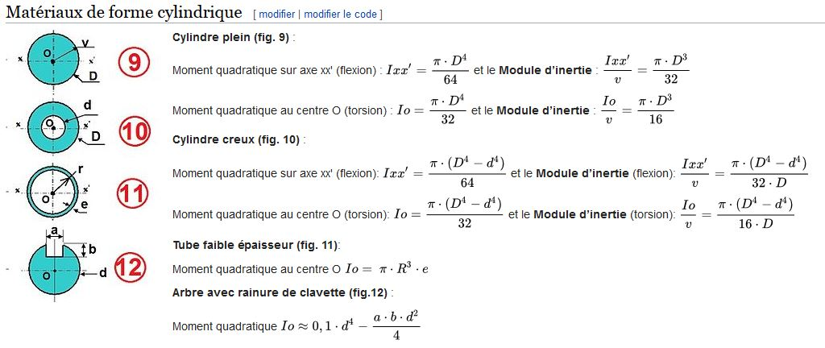

 |  |  |  | `
 | ep 5mm Filled |  |  |  |  | ep 5mm Filled
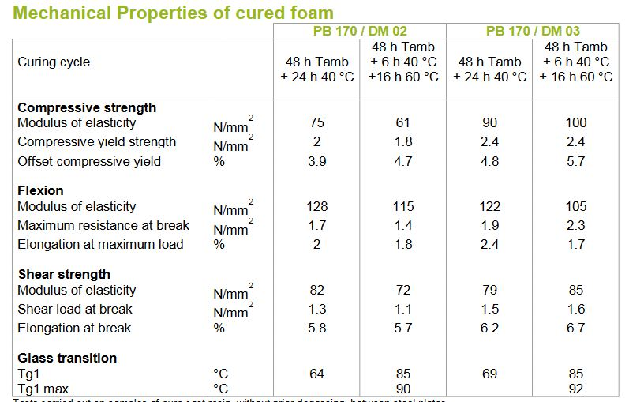
Pallier bas | HollowDisc | Disc |  |  | Pallier bas | HollowDisc | Disc
OuterDiameter | 44 | 31.022938415 | Diameter1 |  | OuterDiameter | 44 | 31.022938415 | Diameter1
InnerDiameter | 39.5 | 24.622922538 | Diameter2 | 4.5 | InnerDiameter | 39 | 24.622922538 | Diameter2
Ixx | 64454.188184 | 64454.188184 | Ixx |  | Ixx | 64454.188184 | 64454.188184 | Ixx
Isurv | 2929.7358265 | 2929.7358265 | Isurv |  | Isurv | 2929.7358265 | 2929.7358265 | Isurv
Io | 128908.37637 | 128908.37637 | Io |  | Io | 128908.37637 | 128908.37637 | Io
Iov | 5859.4716531 | 5859.4716531 | Iov |  | Iov | 5859.4716531 | 5859.4716531 | Iov
Tau filler | 0.961639538 |  |  |  | Tau filler | 0.98645502247

Force latérale sur le gouvernail par mer corespondant à la catégorie de conception | Moment de flexion au niveau du palier de coque | Réaction au palier superieur | Réaction au palier de coque | Moment de torsion sur la mèche
F1 | MH | RU | RH | T |  | Post cured +6h 40deg +16h 60deg
 |  |  |  |  | Security Factor
2732.933 | 1262.615 | 4711.25 | 7444.183 | 49.193 | Post cured DM03 | 1.6638250995 | Post cured DM02 | 1.1438797559
 |  |  |  |  | DM03 | 1.5598360308 | DM02 | 1.3518578933

Feuil3
produits fabriques par des entreprises francaises 2020 | type | Variation CA 2017-2018 vs 2016-2017 | Estimation Cout etude/produit France & DOM-TOM(*) | REALISE DMENSIONNEMENT | REALISE CALCUL INTENSIF | REALISE CONTROLE | REALISE HOMOLOGATION | PREVU DMENSIONNEMENT | PREVU CALCUL INTENSIF | PREVU CONTROLE | PREVU HOMOLOGATION | Parts de marche FRANCE & DOM-TOM | Prix Unite France & DOM-TOM | Unite France & DOM-TOM | Facturation France & DOM-TOM | Estimation Cout etude/produit UE | Prix Unite UE | Unite UE | Facturation UE | Estimation Cout etude/produit Hors UE | Prix Unite Hors UE | Unite Hors UE | Facturation Hors UE | Nombre d'unite WORLD
Deriveurs et quillards monocoques non habitables | voiliers non habitables | 22% | 409.21 € | - € | - € | - € | - € | - € | - € | - € | - € |  | 12,276 € | 162 | 1,988,742 € | 166.50 € | 4,995 € | 199 | 994,001 € | 41.57 € | 1,247 € | 1144 | 1,426,530 € | 1505 | 97.66 €
Deriveurs multicoques non habitables | voiliers non habitables | 2% | 184.94 € | - € | - € | - € | - € | - € | - € | - € | - € |  | 5,548 € | 220 | 1,220,592 € | 221.16 € | 6,635 € | 139 | 922,221 € | 186.46 € | 5,594 € | 52 | 290,871 € | 411 | 197.38 €
Voiliers habitables monocoques L<9m | Voiliers habitables monocoques | -20% | 1,634.92 € | - € | - € | - € | - € | - € | - € | - € | - € |  | 49,048 € | 100 | 4,904,767 € | 963.64 € | 28,909 € | 74 | 2,139,277 € | 989.99 € | 29,700 € | 43 | 1,277,085 € | 217 | 1,278.21 €
Voiliers habitables monocoques 9m<L<12m | Voiliers habitables monocoques | 7% | 3,732.89 € | 1,100 € | 1,100 € | 426 € | - € | 2,453 € | 830 € | 250 € | 200 € |  | 111,987 € | 196 | 21,949,380 € | 3,376.00 € | 101,280 € | 240 | 24,307,172 € | 3,962.18 € | 118,866 € | 118 | 14,026,133 € | 554 | 3,627.12 €
Voiliers habitables monocoques 12m<L<15m | Voiliers habitables monocoques | 6% | 6,912.92 € | - € | - € | - € | - € | 4,493 € | 1,750 € | 250 € | 400 € |  | 207,388 € | 142 | 29,449,034 € | 5,914.68 € | 177,440 € | 341 | 60,507,148 € | 6,731.67 € | 201,950 € | 206 | 41,601,690 € | 689 | 6,364.68 €
Voiliers habitables monocoques L>15m | Voiliers habitables monocoques | 12% | 16,875.63 € | - € | - € | 1,250 € | 348 € | 7,575 € | 8,450 € | 250 € | 600 € |  | 506,269 € | 52 | 26,325,979 € | 15,105.70 € | 453,171 € | 139 | 62,990,766 € | 16,395.04 € | 491,851 € | 120 | 59,022,126 € | 311 | 15,899.13 €
Voiliers habitables multicoques L<9m | Voiliers habitables multicoques | 6% | 2,298.53 € | 250 € | - € | - € | - € | 250 € | - € | - € | - € |  | 68,956 € | 7 | 482,692 € | 1,421.72 € | 42,652 € | 3 | 127,955 € | - | - | - | - € | 0 | #VALUE!
Voiliers habitables multicoques 9m<L<12m | Voiliers habitables multicoques | 27% | 8,260.85 € | 250 € | - € | 2,760 € | - € | 250 € | - € | 2,760 € | - € |  | 247,826 € | 47 | 11,647,802 € | 8,540.24 € | 256,207 € | 58 | 14,860,013 € | 8,685.74 € | 260,572 € | 44 | 11,465,173 € | 149 | 8,495.08 €
Voiliers habitables multicoques 12m<L<15m | Voiliers habitables multicoques | 35% | 12,281.90 € | - € | - € | - € | 1,116 € | - € | - € | - € | 1,116 € |  | 368,457 € | 118 | 43,477,939 € | 12,814.50 € | 384,435 € | 246 | 94,571,015 € | 13,698.25 € | 410,948 € | 223 | 91,641,307 € | 587 | 13,043.17 €
Voiliers habitables multicoques L>15m | Voiliers habitables multicoques | 9% | 25,975.05 € | - € | - € | - € | - € | - € | - € | - € | - € |  | 779,252 € | 25 | 19,481,291 € | 35,506.58 € | 1,065,197 € | 45 | 47,933,882 € | 41,981.12 € | 1,259,433 € | 56 | 70,528,275 € | 126 | 36,492.98 €
Bateaux a moteur non habitables 2,5m<L<6m | Bateaux a moteurs non habitables | -3% | 197.80 € | - € | - € | - € | - € | - € | - € | - € | - € |  | 5,934 € | 724 | 4,296,291 € | 308.79 € | 9,264 € | 254 | 2,353,000 € | 288.97 € | 8,669 € | 86 | 745,541 € | 1064 | 231.67 €
Bateaux a moteur non habitables L>6m | Bateaux a moteurs non habitables | 2% | 861.83 € | - € | - € | - € | - € | - € | - € | - € | - € |  | 25,855 € | 363 | 9,385,361 € | 784.31 € | 23,529 € | 135 | 3,176,452 € | 1,239.90 € | 37,197 € | 38 | 1,413,485 € | 536 | 869.11 €
Pneumatiques et semi-rigides L>2,5m | Bateaux a moteurs non habitables | 3% | 280.23 € | - € | - € | - € | - € | - € | - € | - € | - € |  | 8,407 € | 895 | 7,524,207 € | 93.17 € | 2,795 € | 2313 | 6,465,382 € | 138.40 € | 4,152 € | 2245 | 9,321,440 € | 5453 | 142.50 €
Bateaux a moteurs habitables L<6m | Bateaux a moteurs habitables | -16% | 510.88 € | - € | - € | - € | - € | - € | - € | - € | - € |  | 15,326 € | 86 | 1,318,059 € | 506.51 € | 15,195 € | 127 | 1,929,796 € | 522.16 € | 15,665 € | 10 | 156,647 € | 223 | 508.89 €
Bateaux a moteurs habitables 6m<L<9m | Bateaux a moteurs habitables | 22% | 1,128.87 € | - € | - € | - € | - € | - € | - € | - € | - € |  | 33,866 € | 977 | 33,087,173 € | 993.98 € | 29,819 € | 1202 | 35,842,974 € | 1,053.33 € | 31,600 € | 486 | 15,357,583 € | 2665 | 1,054.26 €
Bateaux a moteurs habitables 9m<L<12m | Bateaux a moteurs habitables | 20% | 4,515.64 € | - € | - € | - € | - € | - € | - € | - € | - € |  | 135,469 € | 189 | 25,603,662 € | 3,942.13 € | 118,264 € | 274 | 32,404,288 € | 5,581.32 € | 167,440 € | 147 | 24,613,642 € | 610 | 4,514.84 €
Bateaux a moteurs habitables 12m<L<15m | Bateaux a moteurs habitables | 32% | 11,684.23 € | - € | - € | - € | - € | - € | - € | - € | - € |  | 350,527 € | 52 | 18,227,393 € | 11,932.50 € | 357,975 € | 74 | 26,490,141 € | 13,516.82 € | 405,504 € | 120 | 48,660,536 € | 246 | 12,652.86 €
Bateaux a moteurs habitables L>15m | Bateaux a moteurs habitables | 9% | 23,799.17 € | - € | 2,250 € | 3,478 € | - € | - € | 2,250 € | 3,478 € | - € |  | 713,975 € | 34 | 24,275,154 € | 29,163.89 € | 874,917 € | 52 | 45,495,662 € | 30,818.73 € | 924,562 € | 86 | 79,512,313 € | 172 | 28,930.84 €
Pneumatiques et semi-rigides L<2,5m | Bateaux de plaisance divers | 81% | 35.05 € | - € | - € | - € | - € | - € | - € | - € | - € |  | 1,052 € | 262 | 275,518 € | 24.12 € | 724 € | 1060 | 767,096 € | 37.40 € | 1,122 € | 499 | 559,924 € | 1821 | 29.33 €
Prames et annexes L< 2,5m | Bateaux de plaisance divers | 18% | 8.26 € | - € | - € | - € | - € | - € | - € | - € | - € |  | 248 € | 980 | 242,800 € | 6.24 € | 187 € | 1819 | 340,600 € | 11.86 € | 356 € | 848 | 301,600 € | 3647 | 8.09 €
Autres embarcations et bateaux de loisirs | Bateaux de plaisance divers | -21% | 13.58 € | - € | - € | - € | - € | - € | - € | - € | - € |  | 408 € | 13248 | 5,398,783 € | 11.49 € | 345 € | 9672 | 3,334,016 € | 13.49 € | 405 € | 4522 | 1,830,091 € | 27442 | 12.83 €

(*) 1/10 du prix en etude, 1/3 en structure + hydrodynamique

Voiliers habitables monocoques 12m<L<15m |  | 1,191 € | 689 pcs
6,912.92 € | 65% | 9,340 €
Volume | Share | H.T. price
DIMENSIONNEMENT -TOUTES OPTIONS- |  | 4,764 €
DIMENSIONNEMENT -HORS OPTIONS- |  | 4,493 € | PU | NB heures realisees | NB heures prevu | Taux horaire realise | Taux horaire prevu
Panneaux raidis | 12 pcs | 930 € | 77.47 € | 21.456446722 | 12 |  |  | 43.33 €
Cloisons | 5 pcs | 326 € | 65.20 € | 9.2752226954 | 5 |  |  | 35.15 €
Vitrages, Panneaux ouvrants | 14 pcs | 839 € | 59.94 € | 26.521153108 | 14 |  |  | 31.64 €
Safran | 1 pcs | 270 € | 269.60 € | 1.8518956992 | 1 |  |  | 145.58 €
Palliers de safran | 1 pcs | 77 € | 77.47 € | 1.7880372269 | 1 |  |  | 43.33 €
Quille | 1 pcs | 270 € | 269.60 € | 1.8518956992 | 1 |  |  | 145.58 €
Varangues de quille | 5 pcs | 387 € | 77.47 € | 8.9401861342 | 5 |  |  | 43.33 €
Cadenes | 5 pcs | 387 € | 77.47 € | 8.9401861342 | 5 |  |  | 43.33 €
Epontille de mat | 1 pcs | 77 € | 77.47 € | 1.7880372269 | 1 |  |  | 43.33 €
Varangues de mat | 5 pcs | 387 € | 77.47 € | 8.9401861342 | 5 |  |  | 43.33 €
Renforts ancrage et remorquage | 2 pcs | 155 € | 77.47 € | 3.5760744537 | 2 |  |  | 43.33 €
Renforts de liaison pont coques | 1 pcs | 77 € | 77.47 € | 1.7880372269 | 1 |  |  | 43.33 €
Tableau arriere | 1 pcs | 77 € | 77.47 € | 1.7880372269 | 1 |  |  | 43.33 €
Reservoirs | 1 pcs | 77 € | 77.47 € | 1.7880372269 | 1 |  |  | 43.33 €
Bout-dehors, tangon | 1 pcs | 77 € | 77.47 € | 1.7880372269 | 1 |  |  | 43.33 €
option Puits | 1 pcs | 79 € | 78.83 € | 1.819406301 | 1 |  |  | 43.33 €
option Varangues de puit | 0 pcs | - € | - € | 0 | 0 |  |  | 43.33 €
option Derive | 1 pcs | 270 € | 269.60 € | 1.8466015917 | 1 |  |  | 146.00 €
option Foil | 0 pcs | - € | - € | 0 | 0 |  |  | 320.00 €
CALCUL INTENSIF |  | 3,059 € |  | NB heures realisees | NB heures prevu | Taux horaire realise | Taux horaire prevu
structure de coque | 1 pcs | 903 € | 903.43 € | 1.0541791388 | 1 |  |  | 857.00 €
option trainee de coque | 1 pcs | 644 € | 644.00 € |  |  |  |  | 348.00 €
option structure de coque hors standard | 2 pcs | 1,254 € | 627.17 € | 1.4809276681 | 2 |  |  | 847.00 €
option trainee de coque hors standard | 1 pcs | 258 € | 257.60 € |  |  |  |  | 348.00 €
CONTROLE |  | 1,316 € |  | NB heures realisees | NB heures prevu | Taux horaire realise | Taux horaire prevu
Visite de conformite | 2 pcs | 125 € | 62.50 € |  | 2
Validation 12215 | 1 pcs | 1,191 € | 1,191.09 € |  | 8 |  |  | 75.00 €
HOMOLOGATION |  | 200 € |  | NB heures realisees | NB heures prevu | Taux horaire realise | Taux horaire prevu
Certification | 1 pcs | 200 € | 200.00 €

 | Sale Price |  | pcs WORLD | pcs LOW | pcs HIGH | Sales LOW | Sales HIGH
Bateaux a moteurs habitables L>15m | 4,105 € |  | 172 pcs | 1 | 6 | 3,913 € | 22,608 €
Bateaux a moteurs habitables 12m<L<15m | 2,005 € |  | 246 pcs | 1 | 8 | 2,733 € | 15,793 €
Pneumatiques et semi-rigides L>2,5m | 1,195 € |  | 5,453 pcs | 30 | 175 | 36,113 € | 208,651 €
Bateaux a moteur non habitables L>6m | 995 € |  | 536 pcs | 3 | 17 | 2,956 € | 17,077 €
Voiliers habitables multicoques L>15m | 4,475 € |  | 126 pcs | 1 | 4 | 3,125 € | 18,056 €
Voiliers habitables multicoques 12m<L<15m | 2,115 € |  | 587 pcs | 3 | 19 | 6,880 € | 39,753 €
Voiliers habitables monocoques L>15m | 2,910 € |  | 311 pcs | 2 | 10 | 5,015 € | 28,978 €
Voiliers habitables monocoques 12m<L<15m | 1,195 € |  | 689 pcs | 4 | 22 | 4,563 € | 26,364 €
 |  |  |  | 45 € | 260 € | 65,298 € | 377,279 €

 |  |  |  |  |  |  |  |  |  |  |  |  |  |  |  |  |  |  |  |  |  |  |  |  |  | Nombre d'unite WORLD
 |  |  |  |  |  |  |  |  |  |  |  |  |  |  |  |  |  |  |  |  |  |  |  |  |  | 1505 | 97.66 €
 |  |  |  |  |  |  |  |  |  |  |  |  |  |  |  |  |  |  |  |  |  |  |  |  |  | 411 | 197.38 €
 |  |  |  |  |  |  |  |  |  |  |  |  |  |  |  |  |  |  |  |  |  |  |  |  |  | 217 | 1,278.21 €
produits fabriques par des entreprises francaises 2020 | type | Variation CA 2017-2018 vs 2016-2017 | Estimation Cout etude/produit France & DOM-TOM(*) | REALISE DMENSIONNEMENT | REALISE CALCUL INTENSIF | REALISE CONTROLE | REALISE HOMOLOGATION | PREVU DMENSIONNEMENT | PREVU CALCUL INTENSIF | PREVU CONTROLE | PREVU HOMOLOGATION | Parts de marche FRANCE & DOM-TOM | Prix Unite France & DOM-TOM | Unite France & DOM-TOM | Facturation France & DOM-TOM | Estimation Cout etude/produit UE | Prix Unite UE | Unite UE | Facturation UE | Estimation Cout etude/produit Hors UE | Prix Unite Hors UE | Unite Hors UE | Facturation Hors UE | Unite WORLD |  | 554 | 3,627.12 €
Voiliers habitables monocoques 12m<L<15m | Voiliers habitables monocoques | 6% | 6,912.92 € | - € | - € | - € | - € | 4,493 € | 1,750 € | 250 € | 400 € |  | 207,388 € | 142 | 29,449,034 € | 5,914.68 € | 177,440 € | 341 | 60,507,148 € | 6,731.67 € | 201,950 € | 206 | 41,601,690 € | 689 | 6,364.68 € | 689 | 6,364.68 €
Voiliers habitables monocoques L>15m | Voiliers habitables monocoques | 12% | 16,875.63 € | - € | - € | 1,250 € | 348 € | 7,575 € | 8,450 € | 250 € | 600 € |  | 506,269 € | 52 | 26,325,979 € | 15,105.70 € | 453,171 € | 139 | 62,990,766 € | 16,395.04 € | 491,851 € | 120 | 59,022,126 € | 311 | 15,899.13 € | 311 | 15,899.13 €
Voiliers habitables multicoques 12m<L<15m | Voiliers habitables multicoques | 35% | 12,281.90 € | - € | - € | - € | 1,116 € | - € | - € | - € | 1,116 € |  | 368,457 € | 118 | 43,477,939 € | 12,814.50 € | 384,435 € | 246 | 94,571,015 € | 13,698.25 € | 410,948 € | 223 | 91,641,307 € | 587 | 13,043.17 € | 0 | #VALUE!
Voiliers habitables multicoques L>15m | Voiliers habitables multicoques | 9% | 25,975.05 € | - € | - € | - € | - € | - € | - € | - € | - € |  | 779,252 € | 25 | 19,481,291 € | 35,506.58 € | 1,065,197 € | 45 | 47,933,882 € | 41,981.12 € | 1,259,433 € | 56 | 70,528,275 € | 126 | 36,492.98 € | 149 | 8,495.08 €
Bateaux a moteur non habitables L>6m | Bateaux a moteurs non habitables | 2% | 861.83 € | - € | - € | - € | - € | - € | - € | - € | - € |  | 25,855 € | 363 | 9,385,361 € | 784.31 € | 23,529 € | 135 | 3,176,452 € | 1,239.90 € | 37,197 € | 38 | 1,413,485 € | 536 | 869.11 € | 587 | 13,043.17 €
Pneumatiques et semi-rigides L>2,5m | Bateaux a moteurs non habitables | 3% | 280.23 € | - € | - € | - € | - € | - € | - € | - € | - € |  | 8,407 € | 895 | 7,524,207 € | 93.17 € | 2,795 € | 2313 | 6,465,382 € | 138.40 € | 4,152 € | 2245 | 9,321,440 € | 5453 | 142.50 € | 126 | 36,492.98 €
Bateaux a moteurs habitables 12m<L<15m | Bateaux a moteurs habitables | 32% | 11,684.23 € | - € | - € | - € | - € | - € | - € | - € | - € |  | 350,527 € | 52 | 18,227,393 € | 11,932.50 € | 357,975 € | 74 | 26,490,141 € | 13,516.82 € | 405,504 € | 120 | 48,660,536 € | 246 | 12,652.86 € | 1064 | 231.67 €
Bateaux a moteurs habitables L>15m | Bateaux a moteurs habitables | 9% | 23,799.17 € | - € | 2,250 € | 3,478 € | - € | - € | 2,250 € | 3,478 € | - € |  | 713,975 € | 34 | 24,275,154 € | 29,163.89 € | 874,917 € | 52 | 45,495,662 € | 30,818.73 € | 924,562 € | 86 | 79,512,313 € | 172 | 28,930.84 € | 536 | 869.11 €
 |  |  |  |  |  |  |  |  |  |  |  |  |  |  |  |  |  |  |  |  |  |  |  |  |  | 5453 | 142.50 €
 |  |  |  |  |  |  |  |  |  |  |  |  |  |  |  |  |  |  |  |  |  |  |  |  |  | 223 | 508.89 €
FRENCH MANUFACTURE IN 2020 Total FRA+EU+OEU : 8120
AVERAGE COSTs PER MODEL IN STRUCTURAL ENGINEERING WARNING ! COSTS ARE EXTREMELY REGION DEPENDANTS
 |  |  |  |  |  |  |  |  |  |  |  |  |  |  |  |  |  |  |  |  |  |  |  |  |  | 2665 | 1,054.26 €
 |  |  |  |  |  |  |  |  |  |  |  |  |  |  |  |  |  |  |  |  |  |  |  |  |  | 610 | 4,514.84 €
 |  |  |  |  |  |  |  |  |  |  |  |  |  |  |  |  |  |  |  |  |  |  |  |  |  | 246 | 12,652.86 €
 |  |  |  |  |  |  |  |  |  |  |  |  |  |  |  |  |  |  |  |  |  |  |  |  |  | 172 | 28,930.84 €
 |  |  |  |  |  |  |  |  |  |  |  |  |  |  |  |  |  |  |  |  |  |  |  |  |  | 1821 | 29.33 €
 |  |  |  |  |  |  |  |  |  |  |  |  |  |  |  |  |  |  |  |  |  |  |  |  |  | 3647 | 8.09 €
 |  |  |  |  |  |  |  |  |  |  |  |  |  |  |  |  |  |  |  |  |  |  |  |  |  | 27442 | 12.83 €

